Sheet1
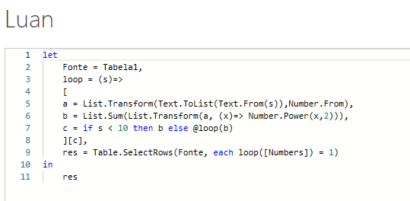
Numbers | Answer Expected
19 | 19
693 | 53063
8212 | 76847444
53063 | 168473983
728511 | 903368473934
76847444
Liste todos os números felizes. Passo 1 - Somar o quadrado dos dígitos. Passo 2 - Somar o quadrado dos dígitos do resultado do Passo 1. Você precisa continuar fazendo isso até que a soma se torne um único dígito. Se este resultado de um dígito for 1, então este é um número feliz, caso contrário, triste ou infeliz. Exemplo - 478 478 => 4^2+7^2+8^2 = 129 129 => 1^2+2^2+9^2 =86 86 => 8^2+6^2 = 100 100 = > 1^2+0^2+0^2 = 1 Assim, 478 é um número feliz
168473983
3368473969
903368473934

